路線圖
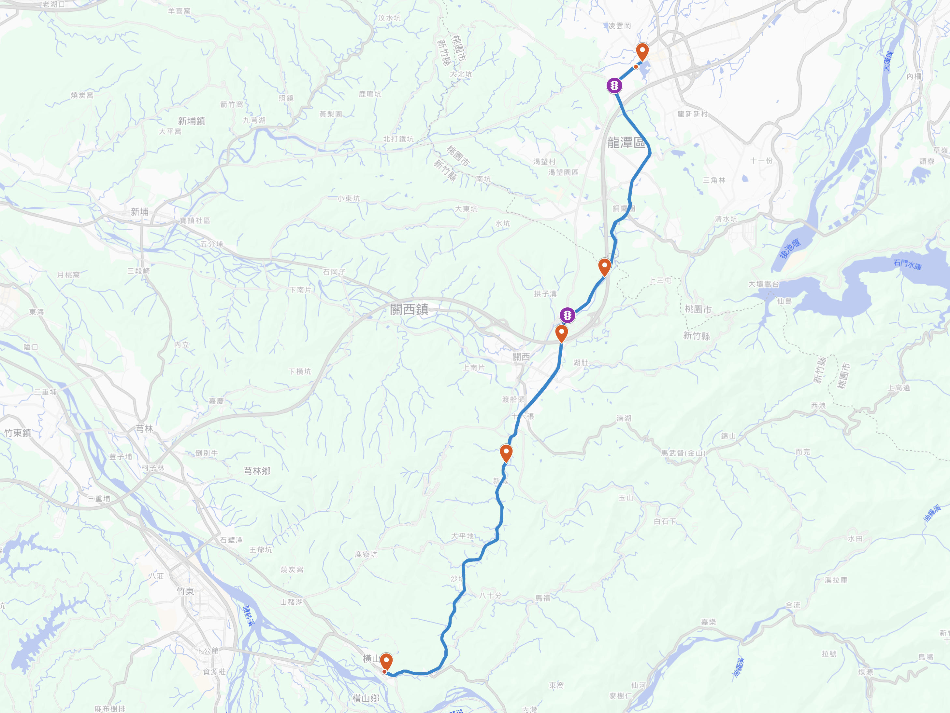
起點：龍潭大池 貴族世家右側停車場🅿️
7:00 報到集合
7:20 作操、拍照
7:30 出發

小鐵人-台3線騎車活動 報名日期：5/9~5/14
活動時間：5/24

終點：龍潭大池🎈 11:30 午餐🍾 12:00 全員集合，慶生🎂

👮‍♂️大北坑(1km) 叉路口，交管🚔

飛騎ＱＲ code

👮‍♂️內環山(8.3km) 叉路口，交管🚔
🍖補給點2(35km) 中油 正新站
時間：11:00~11:10

自帶：水水水，車燈，內胎，簡易工具，雨具

🍖補給點1(9km) 國道三號路橋下 時間：8:30~8:40

🍖補給點2(28.5km) 濟世宮
時間：10:00~10:40

🍖補給＋折返點(20km) 7-11 騰達門市 時間：9:30~9:40

